Sheet1
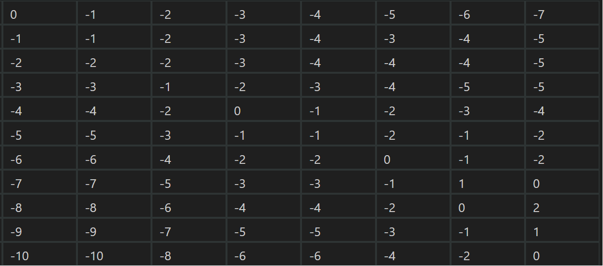
 | - | P | E | L | I | C | A | N

C
O
E
L
A
C
A
N
T
H

 |  |  |  |  |  |  |  |  |  | TYPE1 | TYPE2
 | - | P | E | L | I | C | A | N | C | P | -
- | 0 | -1 | -2 | -3 | -4 | -5 | -6 | -7 | O | - | P
C | -1 | -1 | -2 | -3 | -4 | -3 | -4 | -5 | E | E | E
O | -2 | -2 | -2 | -3 | -4 | -4 | -4 | -5 | L | L | L
E | -3 | -3 | -1 | -2 | -3 | -4 | -5 | -5 | A | I | I
L | -4 | -4 | -2 | 0 | -1 | -2 | -3 | -4 | C | C | C
A | -5 | -5 | -3 | -1 | -1 | -2 | -1 | -2 | A | A | A
C | -6 | -6 | -4 | -2 | -2 | 0 | -1 | -2 | N | N | N
A | -7 | -7 | -5 | -3 | -3 | -1 | 1 | 0 | T | - | -
N | -8 | -8 | -6 | -4 | -4 | -2 | 0 | 2 | H | - | -
T | -9 | -9 | -7 | -5 | -5 | -3 | -1 | 1
H | -10 | -10 | -8 | -6 | -6 | -4 | -2 | 0

